Contoh
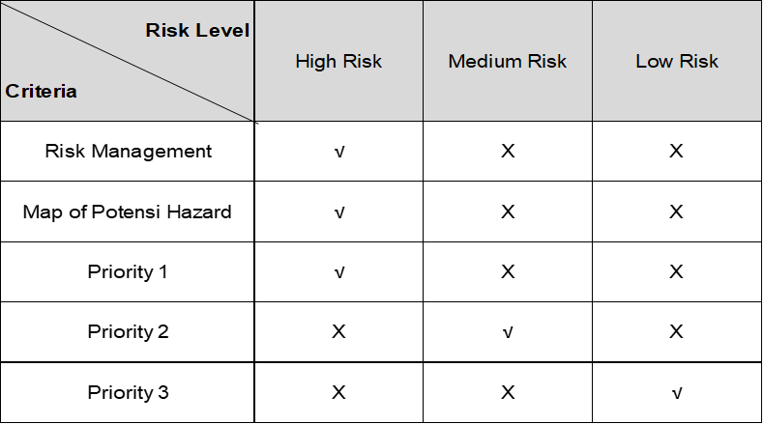
 |  |  | GENBUTSU KY

1 | Hari / Tanggal |  | : Senin, 2 Maret 2020
2 | Nama Pekerjaan |  | : Pengelasan Daisha Parts
3 | Nama Pekerja |  | : Member A
4 | NPK |  | : 6666
5 | Dept |  | : WBP Log. Press Parts

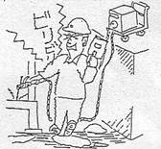
6 | Methode Kerja Dengan Sketsa |  |  |  |  |  |  | Tulis duga bahaya - Pencegahannya
 | Sketch gambar atau ilustrasi gambar |  |  |  |  |  |  | No. R/L | Duga Bahaya
 |  |  |  |  |  |  |  |  | Jika .... ( kondisi ) maka ( akibat ) ..Sehingga ( pengendalian saat ini )
2
3
4
 |  |  |  |  |  |  |  | 1. | Jika kabel las terkelupas, maka man power bisa tersengat listrik,
 |  |  |  |  |  |  |  |  | sehingga instalasi listrik harus di grounding.
 |  |  |  |  |  |  |  | 2. | Jika paparan sinar elektroda pada mata tinggi, maka mata bisa teriritasi,
 |  |  |  |  |  |  |  |  | sehingga man power harus menggunakan kaca mata hitam.
 |  |  |  |  |  |  |  | 3. | Jika percikan bunga api besar mengenai tangan, maka tangan bisa
1
 |  |  |  |  |  |  |  |  | terbakar, sehingga man power harus menggunakan sarung tangan.
 |  |  |  |  |  |  |  | 4. | Jika asap pengelasan terhirup, maka bisa menganggu pernafasan,
 |  |  |  |  |  |  |  |  | sehingga man power harus menggunakan masker.
 |  |  |  |  |  |  |  | 5. | Jika bunga api mengenai bahan yang mudah terbakar, maka
5
 |  |  |  |  |  |  |  |  | bisa terjadi kebakaran, sehingga sebelum pekerjaan dilakukan
 |  |  |  |  |  |  |  |  | material mudah terbakar di singkirkan dan harus tersedia APAR.
 |  |  |  |  |  |  |  | 6.
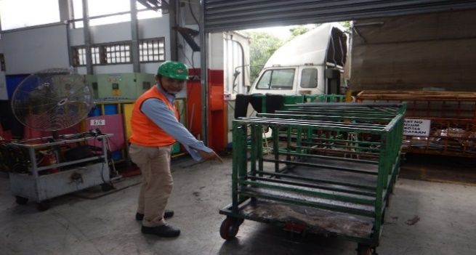
 |  |  |  |  |  |  |  | 7.

 |  |  |  |  |  |  |  | 8.

 |  |  |  |  |  |  |  | 9.

7 | Urutan Kerja
 | No | Detail Item Pekerjaan |  |  | No. R/L | Risk Level | Pengendalian activity |  |  | Waktu
 |  |  |  |  |  |  |  |  |  | 8 | 10 | 12 | 14 | 16 | 18 | 20 | 22
 | 1. | Meeting kordinasi sebelum pekerjaan dimulai |  |  |  | L | Check kesehatan MP
 | 2. | Safety Meeting |  |  |  | L | Pengecekan peralatan dan APD
 | 3. | Persiapan peralatan dan APD |  |  | 1 | M | Memastikan instalasi listrik aman
 | 4. | Proses Instalasi listrik |  |  |  | L | Kontrol dan perkerjaan sesuai metode kerja, tersedia APAR
 | 5. | Proses pekerjaan atau pengelasan dimulai |  | 1,2,3,4,5 |  | H | APD Lengkap
 | 6. | Proses pengecekan dan finishing hasil pengelasan |  |  | 1,3,4 | L | Grounding,Sarung tangan,Masker
 | 7. | Proses Cleaning setelah perkerjaan selesai |  |  | 3 | L | Sarung tangan

Risk Level |  |  |  |  |  |  |  |  | Priority Follow Up

